Sheet1
Бланк заказа "Dan&Dani" на Женскую премиум коллекцию Зима 2017 Для оперативной обработки заказа просьба НЕ РЕДАКТИРОВАТЬ файл. Минимальный заказ от 20 000 руб. Условия минимальной РРЦ - коэффициент 2 Наименование организации: Контактное лицо:

Наименование | Состав | Подкладка | Доп.информация | Артикул | Цвет (основной/отделка) | Размер | Цена 1шт., руб. | Заказ, шт. | Сумма, руб.
КОМПЛЕКТ "ТАНДЕМ" | 78% шерсть мериноса 22% нейлон |  |  | 41733U-33-56 | средне-серый | L (56-58) | 1600 |  | 0 | 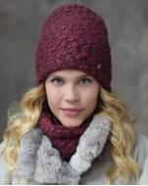 | 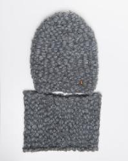 | 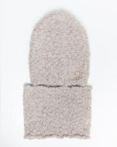 | 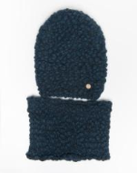
 |  |  |  | 41733U-61-56 | светло-бежевый | L (56-58) | 1600 |  | 0
 |  |  |  | 41733U-98-56 | темно-синий | L (56-58) | 1600 |  | 0
ШАПКА "СУФЛЕ" | 68% альпака беби 10% шерсть мериноса экстра 22% полиамид |  |  | 41668P-33-56 | средне-серый | L (56-58) | 1400 |  | 0 | 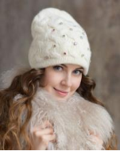 | 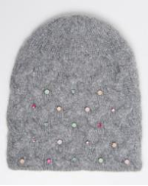 | 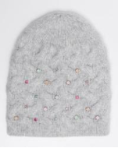 | 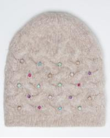
 |  |  |  | 41668P-22-56 | светло-серый | L (56-58) | 1400 |  | 0
 |  |  |  | 41668P-61-56 | светло-бежевый | L (56-58) | 1400 |  | 0
ШАПКА "ПРОВАНС" | 68% альпака беби 10% шерсть мериноса экстра 22% полиамид |  | Декор: ручная вышивка, ювелирные камни | 41553P-61-56 | светло-бежевый | L (56-58) | 2200 |  | 0 | 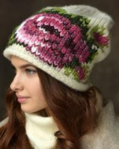 | 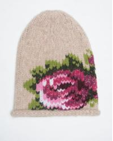
ШАПКА "СЕРЕНАДА" | 68% альпака беби 10% шерсть мериноса экстра 22% полиамид |  |  | 61683P-61-56 | светло-бежевый | L (56-58) | 850 |  | 0 | 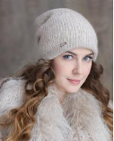 | 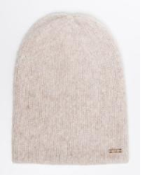 | 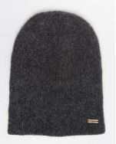 | 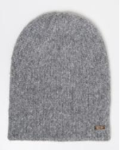 | 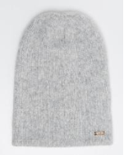
 |  |  |  | 61683P-44-56 | темно-серый | L (56-58) | 850 |  | 0
 |  |  |  | 61683P-33-56 | средне-серый | L (56-58) | 850 |  | 0
 |  |  |  | 61683P-22-56 | светло-серый | L (56-58) | 850 |  | 0
ШАПКА "АВРЕЛИЯ" | 57% альпака беби 43% полиамид |  |  | 41737Z-11-56 | молочный | L (56-58) | 700 |  | 0 | 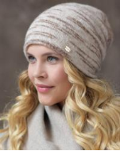 | 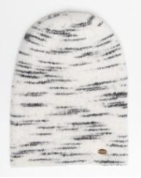 | 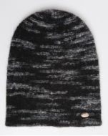 | 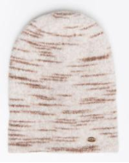
 |  |  |  | 41737Z-18-56 | черный | L (56-58) | 700 |  | 0
 |  |  |  | 41737Z-61-56 | светло-бежевый | L (56-58) | 700 |  | 0
КОМПЛЕКТ "БЕРЕЗКА" | 57% альпака беби 43% полиамид |  |  | 41736Z-11-56 | молочный | L (56-58) | 1200 |  | 0 | 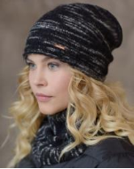 | 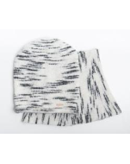 | 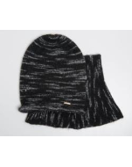 | 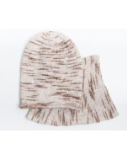
 |  |  |  | 41736Z-18-56 | черный | L (56-58) | 1200 |  | 0
 |  |  |  | 41736Z-61-56 | светло-бежевый | L (56-58) | 1200 |  | 0
ШАПКА "БЕЗЕ" | 52% шерсть альпака 17% шерсть мериноса 28% полиамид 3% эластан |  |  | 41663W-33-56 | средне-серый | L (56-58) | 800 |  | 0 | 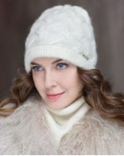 | 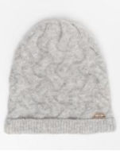 | 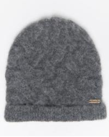 | 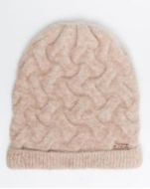
 |  |  |  | 41663W-44-56 | темно-серый | L (56-58) | 800 |  | 0
 |  |  |  | 41663W-61-56 | светло-бежевый | L (56-58) | 800 |  | 0
ШАПКА "АВАНТА" | 52% шерсть альпака 17% шерсть мериноса 28% полиамид 3% эластан |  | Декор: металлический лейбл; | 41578W-61-56 | светло-бежевый | L (56-58) | 800 |  | 0 | 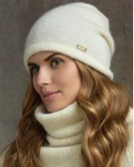 | 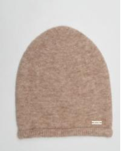 | 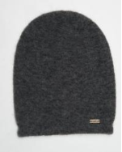 | 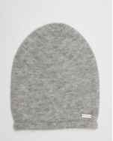 | 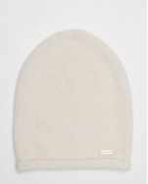
 |  |  |  | 41578W-44-56 | графит | L (56-58) | 800 |  | 0
 |  |  |  | 41578W-33-56 | средне-серый | L (56-58) | 800 |  | 0
 |  |  |  | 41578W-11-56 | молочный | L (56-58) | 800 |  | 0
ШАПКА "НОВЕЛЛА" | 52% шерсть альпака 17% шерсть мериноса 28% полиамид 3% эластан |  | Декор: метал. лейбл | 41662W-11-56 | молочный | L (56-58) | 800 |  | 0 | 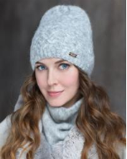 | 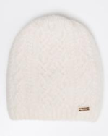 | 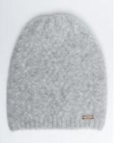 | 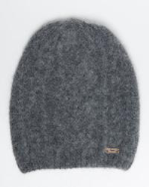 | 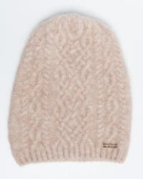
 |  |  |  | 41662W-33-56 | средне-серый | L (56-58) | 800 |  | 0
 |  |  |  | 41662W-44-56 | темно-серый | L (56-58) | 800 |  | 0
 |  |  |  | 41662W-61-56 | светло-бежевый | L (56-58) | 800 |  | 0
ШАПКА "КАМИЛА" | 50% шерсть мериноса 50% акрил | 50% хлопок 50% полиамид | Декор: принт, стразы, метл. лейбл; | 41552C-33-56 | средне-серый | L (56-58) | 750 |  | 0 | 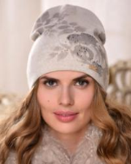 | 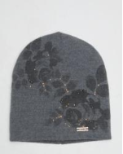
КОМПЛЕКТ "ТЕЙЛОР" | 50% шерсть мериноса 30% ангора 20% полиамид |  | Декор: жаккард, стразы, метал.лейбл; | 41544L-33/54-56 | средне-серый/средне-коричневый | L (56-58) | 500 |  | 0 | 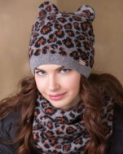 | 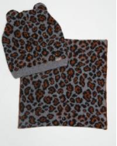 | 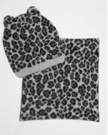
 |  |  |  | 41544L-22/33-56 | черный/средне-коричневый | L (56-58) | 500 |  | 0
КОМПЛЕКТ "ЗАМОЧКИ" | 50% шерсть мериноса 30% ангора 20% полиамид |  | Декор: жаккард, стразы, ключики; | 41540L-33-56 | средне-серый | L (56-58) | 500 |  | 0 | 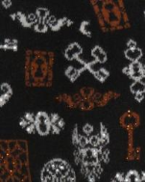 | 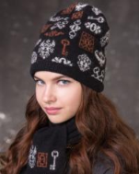 | 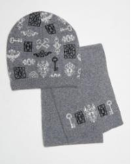 | 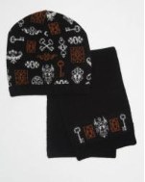
 |  |  |  | 41540L-18-56 | черный | L (56-58) | 500 |  | 0
ШАПКА "КАССИОПЕЯ" | 48% супер мохер 6% шерсть мериноса 27% полиэстер фибра 19% полиамид фибра |  |  | 41714S-18-56 | черный | L (56-58) | 1500 |  | 0 | 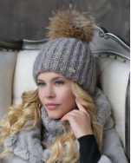 | 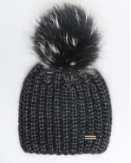 | 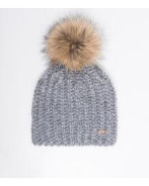 | 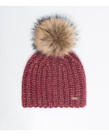
 |  |  |  | 41714S-22-56 | серебро | L (56-58) | 1500 |  | 0
 |  |  |  | 41714S-25-56 | красный | L (56-58) | 1500 |  | 0
 |  |  |  | 41714S-35-56 | коричневый | L (56-58) | 1500 |  | 0
ШАПКА "РАДА" | 48% супер мохер 6% шерсть мериноса 27% полиэстер фибра 19% полиамид фибра |  | Шапка двуслойная; Декор: метал. Значок | 41713S-22-56 | серебро | L (56-58) | 1100 |  | 0
ШАПКА "БЭТТИ" | 40% шерсть мериноса экстра 35% полиамид 15% фибра полиакрил 9% полиэстер 1% эластан |  |  | 41742Q-22-56 | светло-серый | L (56-58) | 1000 |  | 0
ШАПКА "ПАМЕЛА" | 30% ангора 50% шерсть мериноса 20% полиамид |  | Шапка двуслойная; Декор: бант, стразы, ювелир. камни | 41706L-44-56 | темно-серый | L (56-58) | 1350 |  | 0
ШАПКА "АНТОНИЯ" | 22% альпака беби 39% шерсть мериноса 25% акрил 13% нейлон 1% эластан |  |  | 41743J-35-56 | коричневый | L (56-58) | 900 |  | 0
 |  |  |  | 41743J-33-56 | средне-серый | L (56-58) | 900 |  | 0
КОМПЛЕКТ "ЛЮКС" | 18% мохер 6% шерсть мериноса 18% вискоза 28% полиамид 27% полиакрил 3% полиэстер, люрекс |  |  | 41583M-61-56 | светло-бежевый | L (56-58) | 1800 |  | 0
 |  |  |  | 41583M-44-56 | графит | L (56-58) | 1800 |  | 0
 |  |  |  | 41583M-33-56 | средне-серый | L (56-58) | 1800 |  | 0
 |  |  |  | 41583M-22-56 | светло-серый | L (56-58) | 1800 |  | 0
ШАПКА "РОЗАЛИНА" | 18% мохер 6% шерсть мериноса 18% вискоза 28% полиамид 27% полиакрил 3% полиэстер, люрекс |  | Декор: металлический лейбл; | 41577M-22-56 | светло-серый | L (56-58) | 950 |  | 0
 |  |  |  | 41577M-33-56 | средне-серый | L (56-58) | 950 |  | 0
 |  |  |  | 41577M-44-56 | графит | L (56-58) | 950 |  | 0
 |  |  |  | 41577M-61-56 | светло-бежевый | L (56-58) | 950 |  | 0
ШАПКА "ЛЮЧИЯ" | 18% мохер 6% шерсть мериноса 18% вискоза 28% полиамид 27% полиакрил 3% полиэстер, люрекс |  |  | 41582M-33-56 | средне-серый | L (56-58) | 850 |  | 0
 |  |  |  | 41582M-61-56 | светло-бежевый | L (56-58) | 850 |  | 0
ШАПКА "ДЖУСТИН" | 15% супер мохер 15% шерсть мериноса 13% хлопок 36% акрил 20% полиамид 1% эластан |  |  | 41735A-22-56 | светло-серый | L (56-58) | 800 |  | 0
ШАПКА "ФЕЛИЧЕ" | 15% супер мохер 15% шерсть мериноса 13% хлопок 36% акрил 20% полиамид 1% эластан |  | Декор: метал. лейбл | 41734A-22-56 | светло-серый | L (56-58) | 650 |  | 0
ШАПКА "КРУИЗ" | 15% альпака беби 25% шерсть мериноса 50% полиакрил 10% полиамид |  |  | 41680T-33-56 | средне-серый | L (56-58) | 1500 |  | 0
 |  |  |  | 41680T-61-56 | светло-бежевый | L (56-58) | 1500 |  | 0
ШАПКА "КОКО" | 15% альпака беби 25% шерсть мериноса 50% полиакрил 10% полиамид |  | Декор: металлический лейбл; | 211584T-22-56 | светло-серый | L (56-58) | 750 |  | 0
 |  |  |  | 211584T-35-56 | коричневый | L (56-58) | 750 |  | 0
БАНДАНА "РУМБА" | 15% альпака беби 25% шерсть мериноса 50% полиакрил 10% полиамид |  |  | 41575T-22-56 | светло-серый | L (56-58) | 800 |  | 0
 |  |  |  | 41575T-33-56 | средне-серый | L (56-58) | 800 |  | 0
 |  |  |  | 41575T-35-56 | коричневый | L (56-58) | 800 |  | 0
ШАПКА "СОПРАНО" | 10% альпака беби 50% шерсть мериноса 40% полиакрил фибра |  |  | 41733S-18-56 | черный | L (56-58) | 850 |  | 0
ШАПКА "ДЖАЗ" | 75% альпака беби 25% полиамид |  | Декор: метал. броши с ювелир. камнями, стразы | 41673H-44-56 | графит | L (56-58) | 800 |  | 0
 |  |  |  | 41673H-35-56 | коричневый | L (56-58) | 800 |  | 0
 |  |  |  | 41673H-33-56 | средне-серый | L (56-58) | 800 |  | 0
ШАПКА "ДЕСЕРТ" | 68% альпака беби 10% шерсть мериноса экстра 22% полиамид |  | Помпон: енот натуральный | 41667P-33-56 | средне-серый | L (56-58) | 1650 |  | 0
 |  |  |  | 41667P-44-56 | темно-серый | L (56-58) | 1650 |  | 0
БЕРЕТ "СОНАТА" | 68% альпака беби 10% шерсть мериноса экстра 22% полиамид |  | Декор: бархатный бант, подвеска, жемчуг; Помпон: енот натуральный | 41257P-11 | белый | L (56-58) | 1350 |  | 0
 |  |  |  | 41257P-33 | средне-серый | L (56-58) | 1350 |  | 0
ШАПКА "ВИВЬЕН" | 50% шерсть мериноса 50% полиакрил фибра люрекс | 70% вискоза 20% полиэстер 10% лайкра | Декор: принт, стразы | 41709C-11-56 | молочный | L (56-58) | 700 |  | 0
 |  |  |  | 41709C-22-56 | светло-серый | L (56-58) | 700 |  | 0
БЕРЕТ "КОНФЕТТИ" | 45% шерсть 10% кашемир 25% вискоза 20% полиамид | 100% акрил | Декор: ювелирные камни; Помпон: песец крашеный в цвет изделия | 41353K-30 | салатовый | L (56-58) | 1400 |  | 0
 |  |  |  | 41353K-45 | оранжевый | L (56-58) | 1400 |  | 0
 |  |  |  | 41353K-86 | желтый | L (56-58) | 1400 |  | 0
ШАПКА "ДОРОТЕЯ" | 38% шерсть мериноса 34% полиэстер 28% полиамид | 75% вискоза 20% шерсть 5% лайкра | Декор: декоротивные звезды из бусин; Помпон: енот натуральный | 41745B-11-56 | молочный | L (56-58) | 2200 |  | 0
ШАПКА "МЭЙБЛ" | 30% ангора 50% шерсть мериноса 20% полиамид люрекс |  | Декор: метал. лейбл | 41753L-11-56 | молочный | L (56-58) | 750 |  | 0
 |  |  |  | 41753L-18-56 | черный | L (56-58) | 750 |  | 0
 |  |  |  | 41753L-22-56 | светло-серый | L (56-58) | 750 |  | 0
 |  |  |  | 41753L-25-56 | красный | L (56-58) | 750 |  | 0
 |  |  |  | 41753L-30-56 | салатовый | L (56-58) | 750 |  | 0
 |  |  |  | 41753L-33-56 | средне-серый | L (56-58) | 750 |  | 0
 |  |  |  | 41753L-61-56 | светло-бежевый | L (56-58) | 750 |  | 0
 |  |  |  | 41753L-60-56 | пудра | L (56-58) | 750 |  | 0
 |  |  |  | 41753L-59-56 | киприя | L (56-58) | 750 |  | 0
ШАПКА "ВАНИЛЬ" | 30% ангора 50% шерсть мериноса 20% полиамид люрекс |  | Декор: метал. стразы, метал. лейбл | 41704L-61-56 | светло-бежевый | L (56-58) | 1000 |  | 0
ШАПКА "ЛАМБАДА" | 75% альпака беби 25% полиамид |  | Декор: метал. лейбл | 41674H-25-56 | красный | L (56-58) | 600 |  | 0
 |  |  |  | 41674H-22-56 | светло-серый | L (56-58) | 600 |  | 0
 |  |  |  | 41674H-18-56 | черный | L (56-58) | 600 |  | 0
 |  |  |  | 41674H-11-56 | молочный | L (56-58) | 600 |  | 0
 |  |  |  | 41674H-33-56 | средне-серый | L (56-58) | 600 |  | 0
 |  |  |  | 41674H-35-56 | коричневый | L (56-58) | 600 |  | 0
 |  |  |  | 41674H-39-56 | розовый | L (56-58) | 600 |  | 0
 |  |  |  | 41674H-44-56 | графит | L (56-58) | 600 |  | 0
 |  |  |  | 41674H-98-56 | темно-синий | L (56-58) | 600 |  | 0
ШАПКА "АЛМАЗ" | 75% альпака беби 25% полиамид |  | Декор: метал. лейбл | 61690H-61-56 | светло-бежевый | L (56-58) | 650 |  | 0
 |  |  |  | 61690H-39-56 | розовый | L (56-58) | 650 |  | 0
 |  |  |  | 61690H-35-56 | коричневый | L (56-58) | 650 |  | 0
 |  |  |  | 61690H-33-56 | средне-серый | L (56-58) | 650 |  | 0
 |  |  |  | 61690H-22-56 | светло-серый | L (56-58) | 650 |  | 0
 |  |  |  | 61690H-18-56 | черный | L (56-58) | 650 |  | 0
 |  |  |  | 61690H-11-56 | молочный | L (56-58) | 650 |  | 0
 |  |  |  | 61690H-98-56 | темно-синий | L (56-58) | 650 |  | 0
ШАПКА "МЕРИДИАН" | 75% альпака беби 25% полиамид |  | Декор: метал. лейбл | 41687H-61-56 | светло-бежевый | L (56-58) | 600 |  | 0
 |  |  |  | 41687H-44-56 | темно-серый | L (56-58) | 600 |  | 0
 |  |  |  | 41687H-39-56 | розовый | L (56-58) | 600 |  | 0
 |  |  |  | 41687H-35-56 | коричневый | L (56-58) | 600 |  | 0
 |  |  |  | 41687H-33-56 | средне-серый | L (56-58) | 600 |  | 0
 |  |  |  | 41687H-22-56 | светло-серый | L (56-58) | 600 |  | 0
 |  |  |  | 41687H-11-56 | молочный | L (56-58) | 600 |  | 0
ШАПКА "КУПИДОН" | 68% альпака беби 10% шерсть мериноса экстра 22% полиамид |  | Декор: метал лейбл | 41482P-61-56 | светло-бежевый | L (56-58) | 1000 |  | 0
 |  |  |  | 41482P-44-56 | графит | L (56-58) | 1000 |  | 0
 |  |  |  | 41482P-22-56 | светло-серый | L (56-58) | 1000 |  | 0
 |  |  |  | 41482P-11-56 | белый | L (56-58) | 1000 |  | 0
ШАПКА "ОНИКС" | 10% альпака беби 50% шерсть мериноса 40% полиакрил фибра |  | Декор: кожаный лейбл | 41654S-22-56 | светло-серый | L (56-58) | 900 |  | 0
 |  |  |  | 41654S-33-56 | средне-серый | L (56-58) | 900 |  | 0
...

